Bénin
 | Bénin - COURBE DE TAUX 28/01/2022

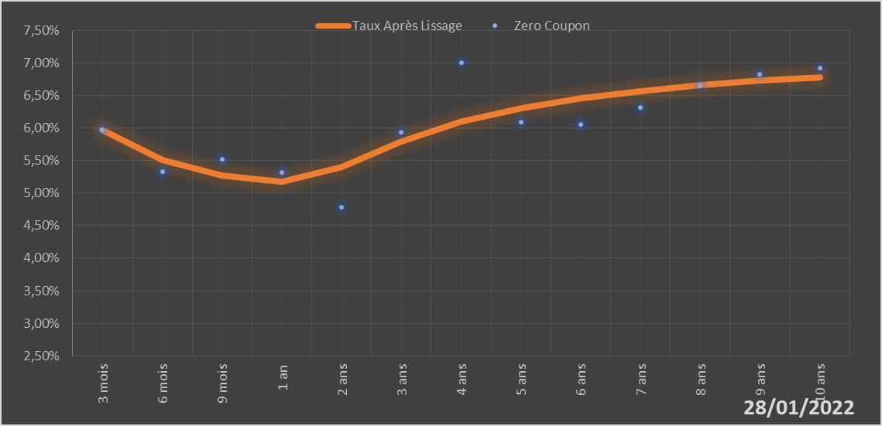
 |  | Maturité | Zero Coupon | Taux Après Lissage
 |  | 3 mois | 5.9724% | 5.9723%
 |  | 6 mois | 5.3251% | 5.5057%
 |  | 9 mois | 5.5162% | 5.2685%
 |  | 1 an | 5.3212% | 5.1769%
 |  | 2 ans | 4.7846% | 5.4063%
 |  | 3 ans | 5.9390% | 5.7977%
 |  | 4 ans | 7.0039% | 6.0979%
 |  | 5 ans | 6.0910% | 6.3086%
 |  | 6 ans | 6.0583% | 6.4590%
 |  | 7 ans | 6.3196% | 6.5707%
 |  | 8 ans | 6.6511% | 6.6570%
 |  | 9 ans | 6.8263% | 6.7260%
 |  | 10 ans | 6.9203% | 6.7824%

2022-01-28
oui

Bénin

